Estadísticas
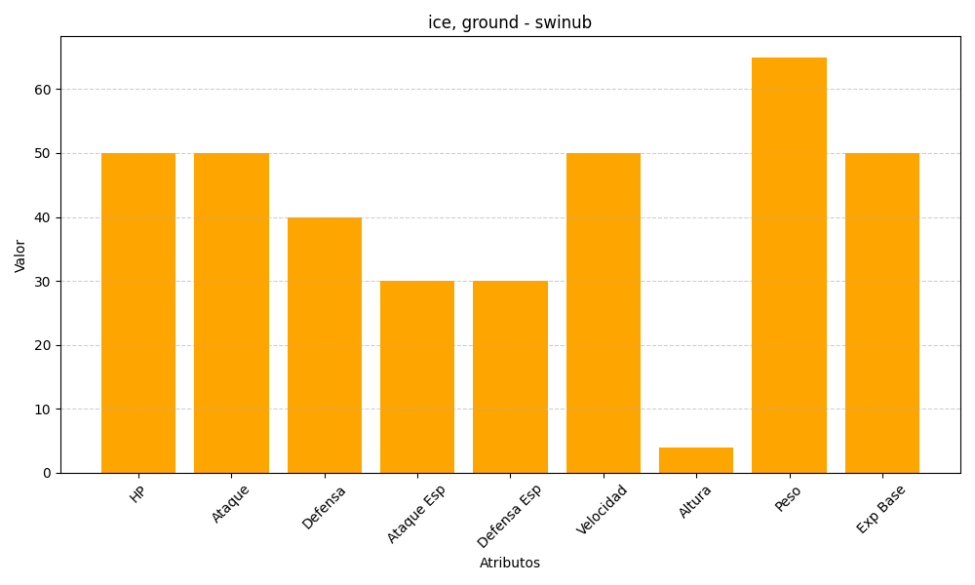
ID | Nombre | Tipo | HP | Ataque | Defensa | Ataque Especial | Defensa Especial | Velocidad | Altura | Peso | Experiencia Base
220 | swinub | ice, ground | 50 | 50 | 40 | 30 | 30 | 50 | 4 | 65 | 50

